상품제안서
원목컬러원형미두연필 | 상품코드: F07010

 |  |  |  |  |  |  | 02-412-0044 | www.easy1.co.kr
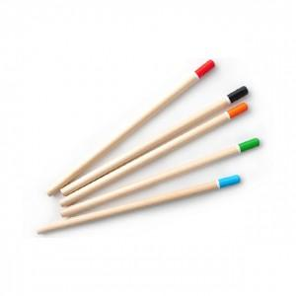

【상세/제작정보】 | .

【인쇄/포장옵션】 | 실크 / OPP(비닐)

【공급단가】 | 수량 | 1,000~ | 2,000~ | 3,000~ | 5,000~ | 10,000~
*VAT별도 | 단가 | 110원 | 100원 | 90원 | 80원 | 70원

【상품 URL】 | http://www.easy1.co.kr/src/goods_detail.php?gdno=7010

